Sheet1
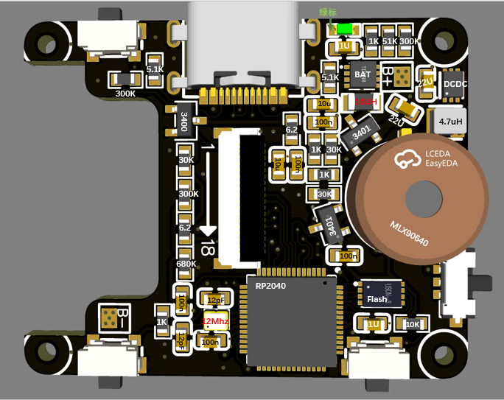
名称 | 数量 | 型号 | 备注 | 购买链接
1K | 4 |  |  | 原装正品0603贴片电阻 1K 标字102 1/10W 精度5% （200只）-淘宝网 (taobao.com)
10K | 1 |  |  | 原装正品 0603贴片电阻 10K 标字103 1/10W 精度5% （200只）-淘宝网 (taobao.com)
5.1K | 2 |  |  | 原装正品 0603贴片电阻 5.1K 标字512 1/10W 精度5% （200只）-淘宝网 (taobao.com)
30K | 3 |  |  | 原装正品 0603贴片电阻 30K 标字303 1/10W 精度5% （200只）-淘宝网 (taobao.com)
51K | 1 |  |  | 原装正品 0603贴片电阻 51K 标字513 1/10W 精度5% （200只）-淘宝网 (taobao.com)
6.2R | 2 |  |  | 原装正品 0603贴片电阻 6.2R 6.2欧 1/10W 精度±1% （50只）-淘宝网 (taobao.com)
680K | 1 |  |  | 原装正品 0603贴片电阻 680K 标字684 1/10W 精度5% （200只）-淘宝网 (taobao.com)
300K | 3 |  |  | 原装正品 0603贴片电阻 300K 标字304 1/10W 精度5% （200只）-淘宝网 (taobao.com)
22uF | 2 |  |  | 原装0603贴片电容22uF(226)±20% 6.3V X5R CL10A226MQ8NRNE 50只-淘宝网 (taobao.com)
100nF | 5 |  |  | 0603贴片电容 104P 50V（0.1UF) 100NF 精度±10%（200只）-淘宝网 (taobao.com)
10uF | 2 |  |  | 原装正品0603贴片电容 10V 10UF ±10% X5R CL10A106KP8NNNC 50只-淘宝网 (taobao.com)
1uF | 1 |  |  | 【优信电子】0603贴片电容 105M（1UF) 16V 精度±20% (200只）-淘宝网 (taobao.com)
12pF | 2 |  |  | 原装 0603贴片电容 12pF(120) ±5% 50V NP0 CC0603JRNPO9BN120-淘宝网 (taobao.com)
10uH | 1 |  |  | 【优信电子】0805贴片电感 10UH ±10% EBLS2012-100K（20只）-淘宝网 (taobao.com)
4.7uH | 1 |  |  | 252012贴片 4.7uH ±20% SWPA252012S4R7MT 线绕SMD功率电感（5只-淘宝网 (taobao.com)
MLX90640传感器 | 1 |  |  | 原装正品MLX90640ESF-BAB-000-TU 热敏式图像传感器32x24红外阵列-淘宝网 (taobao.com)
AO3401 | 2 |  |  | 贴片 AO3401 SOT-23 MOS管/三极管/场效应管 2.8A（20只）-淘宝网 (taobao.com)
AO3400 | 1 |  |  | 贴片 AO3400 SOT-23 MOS场效应管 2.5A（20只）-淘宝网 (taobao.com)
TypeC | 1 |  |  | 全铜 Type-C 3.1插座 16P 沉板1.6/0.8 USB-3.1母座 数据接口-淘宝网 (taobao.com)
FPC | 1 | 0.5-1.0H-18P 后翻盖镀金 |  | FFC/FPC连接器0.5-1.0H-4/5/6/8/10/12-40P后翻盖镀金间距0.5mm-淘宝网 (taobao.com)
充电芯片 | 1 |  |  | 原装正品 SGM4056-6.8YTDE8G/TR 丝印SG7 TDFN8 锂电池充电管理IC-淘宝网 (taobao.com)
LED | 1 |  |  | 原装正品 0805贴片LED灯 高亮白色 白光发光二极管正白光（20只）-淘宝网 (taobao.com)
RP2040 | 1 |  |  | 原装正品 RP2040 LQFN-56 ARM Cortex-M0 133MHz 微控制器芯片-淘宝网 (taobao.com)
Flash | 1 |  |  | 原装正品 贴片 W25Q16JVUXIQ UFDFN-8 3V 16M-bit串行闪存芯片-淘宝网 (taobao.com)
12Mhz | 1 | 12M 2016无源晶振 4脚 |  | 2016贴片无源晶振12M 16M20M24M25M26M27M32M40M50M19.2M 38.4MHZ-tmall.com天猫
DCDC | 1 | SGM6036-3.3YUDT6G/TR UTDFN |  | 原装SGM6036-3.3YUDT6G/TR SGM6031-ADJYUDT6G/TR UTDFN贴片-淘宝网 (taobao.com)
按钮 | 3 | 2*4*3.5（小侧按） |  | 包邮 轻触开关 侧按键 2*4*3.5/3*6*3.5 小侧按/大侧按 贴片 微动-淘宝网 (taobao.com)
触屏模组 | 1 | P169H002-CTP 带电容触摸 |  | 1.69寸全视角IPSTFT彩屏液晶显示屏SPI4L接口ST7789V电容屏触摸屏-淘宝网 (taobao.com)
拨片开关 | 1 | SSAJ120100 |  | 日本ALPS SSAJ120100 小薄型拨动开关5脚2档 滑动推进开关 贴片-淘宝网 (taobao.com)
602530电池 | 1 | 乳白色 602530/500毫安 |  | 602530智能定位儿童电话手表电池3.7V锂电池5V聚合物大容量500mAh-淘宝网 (taobao.com)
PCB | 1 |  | 1.6厚度 | rp2040+MLX90640触屏迷你热成像仪 - 嘉立创EDA开源硬件平台 (oshwhub.com)
M1.4螺丝 | 4 | M1.4*5 [200只] | 固定PCB | 304不锈钢十字圆头螺丝钉PM盘头螺栓机丝螺钉M1/M1.2/M1.4/M1.6M2
M5*20螺丝 | 1 | M5*20 [20只] | GPRO兼容支架 | 304不锈钢十字圆头螺丝钉PM盘头螺栓机丝螺钉M1/M1.2/M1.4/M1.6M2
M2*5螺丝 | 1 | M2*5 [200只] | GPRO兼容支架 | 304不锈钢十字圆头螺丝钉PM盘头螺栓机丝螺钉M1/M1.2/M1.4/M1.6M2
M3*12螺丝 | 1 | M3*12 [100只] | GPRO兼容支架 | 304不锈钢十字圆头螺丝钉PM盘头螺栓机丝螺钉M1/M1.2/M1.4/M1.6M2

